Esquema vertical
Quadros |  | Potências (kW) | Corrente de projeto (A) | Corrente corrigida (A) | Corrente máxima (A) | Seção dos condutores (mm²) | Eletroduto em PVC a 5 condutores (mm) | Disjuntor/DDR (A) | Distâncias (m) | Detalhamento | Queda de tensao maxima de 1% para alimentadores
Nº | Sigla |  |  |  |  |  |  |  |  |  | 3.8
1 | QT - 101 | 63.982 | 61.45 | 76.74 | 80 | 3#25 (25) T16 | 40 | 70/80 | 4.5 | Apto. 1 | Queda de tensao: isolacao PVC, FP=0.95, trifásico, 1.49 V/A km
2 | QT - 201 | 63.982 | 61.45 | 76.74 | 80 | 3#25 (25) T16 | 40 | 70/80 | 7.36 | Apto. 2 | length (cabo 25mm²) =
3 | QT - 301 | 63.982 | 61.45 | 76.74 | 80 | 3#25 (25) T16 | 40 | 70/80 | 10.22 | Apto. 3 | 39.86020397
4 | QT - 401 | 63.982 | 61.45 | 76.74 | 80 | 3#25 (25) T16 | 40 | 70/80 | 13.08 | Apto. 4 | maximo de 40m para condutor de 25mm²
5 | QT - 501 | 63.982 | 61.45 | 76.74 | 80 | 3#25 (25) T16 | 40 | 70/80 | 15.94 | Apto. 5 | usa sempre ele
6 | QT - 601 | 63.982 | 61.45 | 76.74 | 80 | 3#25 (25) T16 | 40 | 70/80 | 18.8 | Apto. 6
7 | QT - 701 | 63.982 | 61.45 | 76.74 | 80 | 3#25 (25) T16 | 40 | 70/80 | 21.66 | Apto. 7
8 | QT - 801 | 63.982 | 61.45 | 76.74 | 80 | 3#25 (25) T16 | 40 | 70/80 | 24.52 | Apto. 8
9 | QT - 901 | 63.982 | 61.45 | 76.74 | 80 | 3#25 (25) T16 | 40 | 70/80 | 27.38 | Apto. 9
10 | QT - 1001 | 63.982 | 61.45 | 76.74 | 80 | 3#25 (25) T16 | 40 | 70/80 | 30.24 | Apto. 10
11 | QT - CS |  |  | 0.00 |  |  |  |  | 1.5 | Condomínio Subsolo
12 | QT - CT |  |  | 0.00 |  |  |  |  | 1.5 | Condomínio Térreo
13 | QF - CM |  |  | 0.00 |  |  |  |  | 33.1 | Casa de Máquinas
14 | QT - CZ |  |  | 0.00 |  |  |  |  | 33.1 | Condomínio Zelador
 |  |  |  |  |  |  |  |  |  | *QT - quadro terminal, QF - quadro de força
 |  |  |  |  |  |  |  |  |  | f1=0.91 temperatura ambiente f2=1.1 resistividade termica (slide12,p26) f3=0.8 agrupamento de condutores |  | Nº dos circuitos | Diâmetro dos fios (mm²)
 |  |  |  |  |  |  |  |  |  | Iz,25mm²=80 |  | 1 e 2 | #1.5 (1.5)
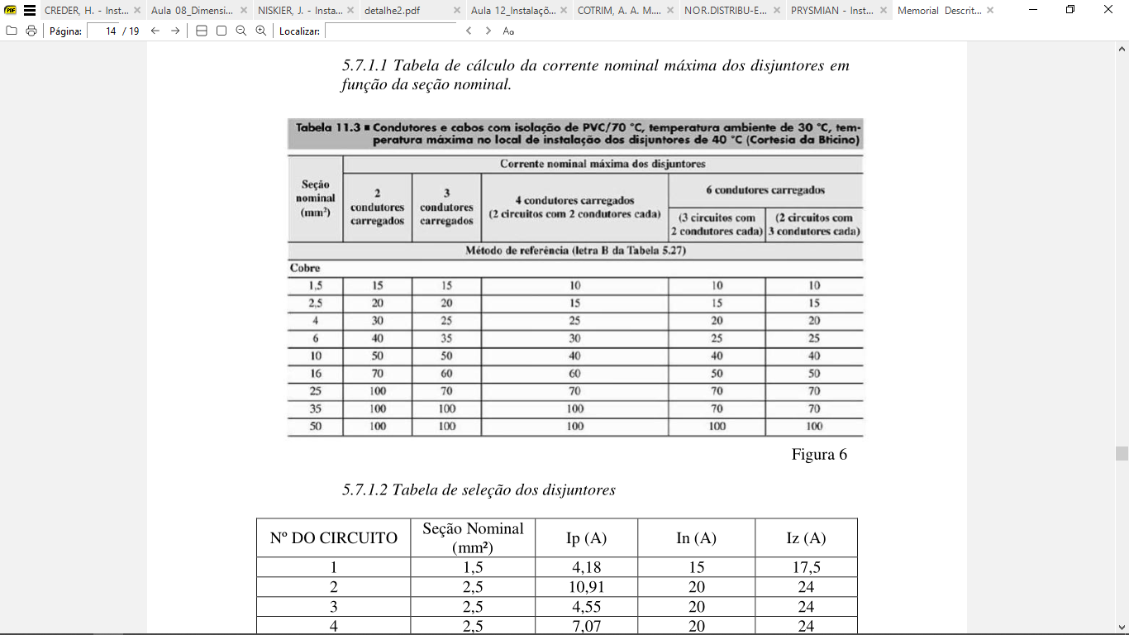
 |  |  |  |  |  |  |  |  |  |  |  | 3, 4, 5, 6, 7, 8, 9, 14, 15, 16, 17, 18, 19, 21, 22, 23, 24 e 25 | #2.5 (2.5) T2.5
 |  |  |  |  |  |  |  |  |  |  |  | 10, 11, 12, 13 e 20 | #6 (6) T6

